【雛形】LPの記載ストーリーの検討
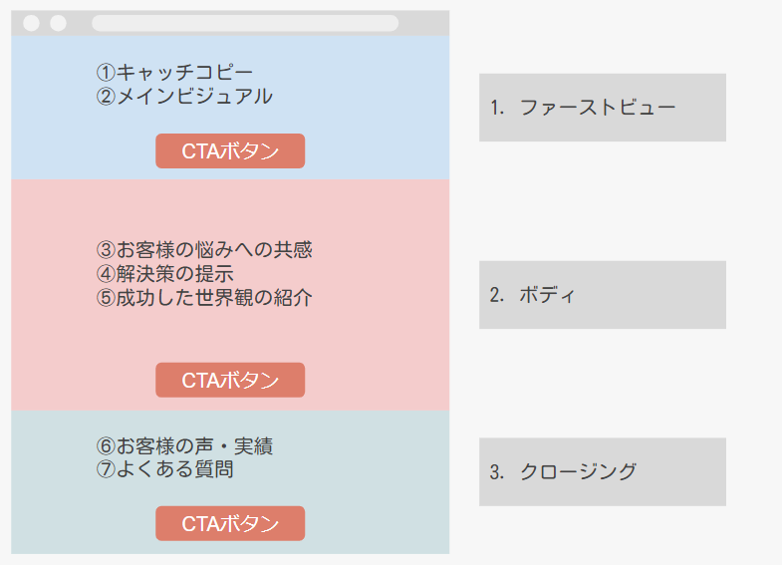

No | カテゴリ | 検討要素 | 検討内容 | 一言アドバイス・補足
1 | 全般 | ターゲット(主人公)は？ |  | このLPで行動を起こす「主人公」はどんな人？
2 | 全般 | 主人公の抱える課題は？ |  | 主人公がどうしても解決しないといけない課題は何なのか検討しよう
3 | ③お客様の悩みへの共感 | 課題を持った主人公になんと声をかける？ |  | 主人公への共感を示す言葉を検討しよう
4 | ④解決策の提示 | 解決手段を端的に説明すると？ |  | LPで紹介している商品やサービスが解決手段であることを端的に伝えよう
5 | ⑤成功した世界観の紹介 | 課題が解決すると、主人公にとってどんな明るい未来が訪れるのか？ |  | 課題が解決したときのメリット・明るい未来を「現実感のある未来」として具体的に説明しよう
6 | ⑥お客様の声・実績 | 主人公が「安心」「信頼」できる他のお客様はどんな属性の人か？ |  | 他のお客様の喜びの声を提示することで、なぜ自分たちがそうした課題を解決を手伝う資格があるのかを伝えます
7 | ⑥お客様の声・実績 | なぜ自分たちならそうした課題を解決できると言えるのか？ |  | これまでの解決した件数や受賞歴など、客観的な数字で実績を証明することで、なぜ自分たちがそうした課題を解決を手伝う資格があるのかを伝えます
8 | ⑦よくある質問 | 過去によく質問のあった内容は？ |  | ある顧客の疑問は、他の顧客も同様に思うことが多いです。顧客に余計な手間をかけさせる前に、回答を提示しましょう。

